annual_data
source | CH_I | CH_P |  |  | CH_E | CH_E | CH_E | CH_E | CH_E | CH_ELCOM | CH_ELCOM | CH_ELCOM | CH_ELCOM | CH_ELCOM | CH_ELCOM | CH_ELCOM | CH_ELCOM | CH_ELCOM | CH_ELCOM | CH_ELCOM | CH_ELCOM | CH_ELCOM | CH_ELCOM | VAT=7.7% | https://www.ewz.ch/de/private/strom/tarife/tarifuebersicht.html
region | Switzerland | Switzerland | Av change last 5-years |  | Switzerland | Switzerland | Switzerland | Switzerland | Switzerland | Zurich city | Zurich city | Zurich city | Zurich city | Zurich city | Zurich city | Zurich city | Zurich city | Zurich city | Zurich city | Zurich city | Zurich city | Zurich city | Zurich city | Zurich city | Zurich city | Zurich city | Zurich city | Zurich city | Zurich city | Zurich city | Zurich city | Zurich city | Zurich city | Zurich city | Zurich city | Zurich city | Zurich city | Zurich city | Zurich city | Zurich city | Zurich city | Zurich city | Zurich city | Zurich city | Zurich city | Zurich city | Zurich city | Zurich city | Zurich city | Zurich city | Zurich city | Zurich city
unit | MWp | CHF/Wp | -6.1% |  | CHF/kWh | CHF/kWh | CHF/kWh | CHF/kWh | CHF/kWh | CHF/kWh | CHF/kWh | CHF/kWh | CHF/kWh | CHF/kWh | CHF/kWh | CHF/kWh | CHF/kWh | CHF/kWh | CHF/kWh | CHF/kWh | CHF/kWh | CHF/kWh | CHF/kWh | CHF/kWh | CHF/kWh | CHF/kWh | CHF/kWh | CHF/kWh | CHF/kWh | CHF/kWh | CHF/kWh | CHF/kWh | CHF/kWh | CHF/kWh | CHF/kWh | CHF/kWh | CHF/kWh | CHF/kWh | CHF/kWh | CHF/kWh | CHF/kWh | CHF/kWh | CHF/kWh | CHF/kWh | CHF/kWh | CHF/kWh | CHF/kWh | CHF/kWh | CHF/kWh | CHF/kWh | CHF/kWh | CHF/kWh
variable | cum_inst_year | system_price | system_price_change | system_price_projection | electricity_price_H1 | electricity_price_H2 | electricity_price_H3 | electricity_price_H4 | electricity_price_H5 | electricity_price_no_tax_H1 | electricity_price_no_tax_H2 | electricity_price_no_tax_H3 | electricity_price_no_tax_H4 | electricity_price_no_tax_H5 | electricity_price_no_tax_H6 | electricity_price_no_tax_H7 | electricity_price_no_tax_H8 | electricity_price_no_tax_H9 | electricity_price_no_tax_H10 | electricity_price_no_tax_H11 | electricity_price_no_tax_H12 | electricity_price_no_tax_H13 | electricity_price_no_tax_H14 | electricity_price_H1 | electricity_price_H2 | electricity_price_H3 | electricity_price_H4 | electricity_price_H5 | electricity_price_H6 | electricity_price_H7 | electricity_price_H8 | electricity_price_C1 | electricity_price_C2 | electricity_price_C3 | electricity_price_C4 | electricity_price_C6 | electricity_price_C7 | el_price_change_H1 | el_price_change_H2 | el_price_change_H3 | el_price_change_H4 | el_price_change_H5 | el_price_change_H6 | el_price_change_H7 | el_price_change_H8 | el_price_change_C1 | el_price_change_C2 | el_price_change_C3 | el_price_change_C4 | el_price_change_C6 | el_price_change_C7 | av_el_price_change
1991 | 3.8500 | 13.0000 | #VALUE! |  | 0.2315 | 0.2369 | 0.1573 | 0.1576 | 0.1096
1992 | 5.2600 | 13.0000 | 0.0% |  | 0.2428 | 0.2470 | 0.1659 | 0.1665 | 0.1162
1993 | 6.3800 | 13.0000 | 0.0% |  | 0.2497 | 0.2540 | 0.1739 | 0.1753 | 0.1232
1994 | 7.4600 | 12.5000 | -3.8% |  | 0.2585 | 0.2615 | 0.1794 | 0.1814 | 0.1283
1995 | 8.3200 | 11.8000 | -5.6% |  | 0.2813 | 0.2846 | 0.1954 | 0.1975 | 0.1399
1996 | 9.3800 | 11.0000 | -6.8% |  | 0.2829 | 0.2864 | 0.1971 | 0.1993 | 0.1407
1997 | 10.3700 | 10.4000 | -5.5% |  | 0.2822 | 0.2854 | 0.1965 | 0.1987 | 0.1402
1998 | 12.0300 | 10.2000 | -1.9% |  | 0.2808 | 0.2841 | 0.1956 | 0.1977 | 0.1393
1999 | 13.7700 | 10.1000 | -1.0% |  | 0.2814 | 0.2535 | 0.1962 | 0.1979 | 0.1398
2000 | 15.8900 | 9.9000 | -2.0% |  | 0.2725 | 0.2465 | 0.1825 | 0.2257 | 0.1771
2001 | 18.3100 | 9.4000 | -5.1% |  | 0.2741 | 0.2478 | 0.1837 | 0.2260 | 0.1778
2002 | 20.2000 | 9.2000 | -2.1% |  | 0.2719 | 0.2455 | 0.1827 | 0.2256 | 0.1765
2003 | 21.9200 | 8.4000 | -8.7% |  | 0.2667 | 0.2415 | 0.1792 | 0.2214 | 0.1734
2004 | 24.3400 | 7.5000 | -10.7% |  | 0.2625 | 0.2386 | 0.1771 | 0.2195 | 0.1711
2005 | 28.3000 | 8.5000 | 13.3% |  | 0.2547 | 0.2317 | 0.1732 | 0.2108 | 0.1665
2006 | 30.1000 | 9.0000 | 5.9% |  | 0.2389 | 0.2179 | 0.1653 | 0.2018 | 0.1609
2007 | 37.3700 | 9.1000 | 1.1% |  | 0.2355 | 0.2144 | 0.1636 | 0.1985 | 0.1587
2008 | 49.3500 | 8.7000 | -4.4% |  | 0.2404 | 0.2185 | 0.1672 | 0.2020 | 0.1617
2009 | 79.4800 | 7.2500 | -16.7% |  | 0.2517 | 0.2276 | 0.1776 | 0.2090 | 0.1710 | 13.22 | 12.95 | 10.59 | 12.84 | 10.81 | 8.60 | 10.49 | 12.84 | 14.37 | 14.25 | 14.95 | 13.71 |  | 9.65 | 14.24 | 13.95 | 11.41 | 13.83 | 11.65 | 9.26 | 11.30 | 13.83 | 15.48 | 15.35 | 16.10 | 14.77 |  | 10.39 | #DIV/0! | #DIV/0! | #DIV/0! | #DIV/0! | #DIV/0! | #DIV/0! | #DIV/0! | #DIV/0! | #DIV/0! | #DIV/0! | #DIV/0! | #DIV/0! |  | #DIV/0! | #DIV/0!
2010 | 111.0000 | 6.5000 | -10.3% |  | 0.2610 | 0.2363 | 0.1877 | 0.2169 | 0.1814 | 13.22 | 12.95 | 10.59 | 12.84 | 10.81 | 8.60 | 10.49 | 12.84 | 14.37 | 14.25 | 14.95 | 13.71 |  | 9.65 | 14.24 | 13.95 | 11.41 | 13.83 | 11.65 | 9.26 | 11.30 | 13.83 | 15.48 | 15.35 | 16.10 | 14.77 |  | 10.39 | 0 | 0 | 0 | 0 | 0 | 0 | 0 | 0 | 0 | 0 | 0 | 0 |  | 0 | 0
2011 | 211.0000 | 4.5000 | -30.8% |  | 0.2698 | 0.2432 | 0.1976 | 0.2226 | 0.1898 | 13.22 | 12.95 | 10.59 | 12.84 | 10.81 | 8.60 | 10.49 | 12.84 | 14.37 | 14.25 | 14.95 | 13.71 |  | 9.65 | 14.24 | 13.95 | 11.41 | 13.83 | 11.65 | 9.26 | 11.30 | 13.83 | 15.48 | 15.35 | 16.10 | 14.77 |  | 10.39 | 0 | 0 | 0 | 0 | 0 | 0 | 0 | 0 | 0 | 0 | 0 | 0 |  | 0 | 0
2012 | 437.0000 | 3.5000 | -22.2% |  | 0.2566 | 0.2335 | 0.1914 | 0.2157 | 0.1846 | 14.39 | 14.09 | 11.53 | 13.97 | 11.77 | 9.36 | 11.41 | 13.98 | 15.64 | 15.51 | 16.26 | 14.92 |  | 10.50 | 15.50 | 15.17 | 12.42 | 15.05 | 12.67 | 10.08 | 12.29 | 15.05 | 16.85 | 16.70 | 17.52 | 16.07 |  | 11.31 | 0.08827580619 | 0.088017944067 | 0.088192590195 | 0.08853760952 | 0.087879964705 | 0.088246590489 | 0.087922577423 | 0.088530713613 | 0.08831030749 | 0.08812039756 | 0.088165597993 | 0.087922635737 |  | 0.08836078018 | 0.088191039628
2013 | 756.0000 | 3.2500 | -7.1% |  | 0.2507 | 0.2294 | 0.1888 | 0.2126 | 0.1823 | 16.44 | 16.11 | 13.27 | 15.98 | 13.54 | 10.86 | 13.97 | 15.98 | 17.83 | 17.68 | 17.36 | 15.25 |  | 12.60 | 17.71 | 17.35 | 14.29 | 17.21 | 14.58 | 11.70 | 15.04 | 17.21 | 19.20 | 19.04 | 18.70 | 16.43 |  | 13.57 | 0.14246361166 | 0.14346614964 | 0.1510916778 | 0.14322322541 | 0.1505428177 | 0.16099055328 | 0.22404469565 | 0.14322644747 | 0.13967796361 | 0.14014445921 | 0.067341318132 | 0.022524526623 |  | 0.20046556931 | 0.14070792427
2014 | 1061.0000 | 3.0000 | -7.7% |  | 0.2523 | 0.2311 | 0.1915 | 0.2149 | 0.1852 | 16.57 | 16.24 | 13.41 | 16.11 | 13.67 | 11.00 | 14.10 | 16.11 | 17.96 | 17.82 | 18.89 | 16.78 |  | 13.97 | 17.85 | 17.49 | 14.44 | 17.35 | 14.72 | 11.85 | 15.19 | 17.35 | 19.35 | 19.19 | 20.35 | 18.07 |  | 15.04 | 0.0080677745194 | 0.008081388543 | 0.010223284456 | 0.0082161891476 | 0.0098628471563 | 0.012430109495 | 0.0096516017533 | 0.0082061653983 | 0.0077276241263 | 0.0079069971311 | 0.088269604666 | 0.10009751045 |  | 0.10823617159 | 0.029767482188
2015 | 1394.0000 | 2.8500 | -5.0% |  | 0.2585 | 0.2372 | 0.1982 | 0.2210 | 0.1920 | 20.08 | 19.70 | 16.39 | 19.54 | 16.70 | 13.59 | 16.79 | 19.55 | 21.70 | 21.52 | 21.98 | 19.80 |  | 16.31 | 21.63 | 21.21 | 17.65 | 21.05 | 17.99 | 14.64 | 18.08 | 21.05 | 23.37 | 23.18 | 23.67 | 21.32 |  | 17.57 | 0.21172941663 | 0.21289919391 | 0.22260634557 | 0.21335594447 | 0.22170973484 | 0.23547559347 | 0.19052898946 | 0.21335162855 | 0.20793549402 | 0.20777308543 | 0.16342879325 | 0.17963929843 |  | 0.16815323032 | 0.20373744218
2016 | 1664.0000 | 2.8500 | 0.0% |  | 0.2588 | 0.2380 | 0.2003 | 0.2223 | 0.1940 | 21.49 | 21.08 | 17.56 | 20.92 | 17.90 | 14.58 | 18.62 | 20.92 | 23.21 | 23.03 | 23.50 | 21.39 |  | 16.51 | 23.15 | 22.70 | 18.91 | 22.53 | 19.28 | 15.70 | 20.05 | 22.53 | 25.00 | 24.80 | 25.31 | 23.03 |  | 17.79 | 0.070209133589 | 0.070307060298 | 0.071348046907 | 0.07034010224 | 0.071654394657 | 0.072773233901 | 0.10897574346 | 0.070340137646 | 0.069822635184 | 0.069881107802 | 0.069083187988 | 0.080378250591 |  | 0.012258834645 | 0.06979783607
2017 | 1906.0000 | 2.7000 | -5.3% |  | 0.2587 | 0.2378 | 0.2010 | 0.2225 | 0.1950 | 21.50 | 21.13 | 17.96 | 20.98 | 18.26 | 15.28 | 18.92 | 20.99 | 23.05 | 22.89 | 23.52 | 21.56 | 17.88 | 16.66 | 23.16 | 22.76 | 19.35 | 22.60 | 19.67 | 16.45 | 20.37 | 22.60 | 24.83 | 24.65 | 25.33 | 23.22 | 19.26 | 17.95 | 0.00053173811898 | 0.0024774884664 | 0.023041374672 | 0.0031825238917 | 0.020325281125 | 0.047953881996 | 0.015939339858 | 0.0031794852184 | -0.0070483205721 | -0.0060318397763 | 0.00099304865938 | 0.0080513942658 |  | 0.0090242060546 | 0.0093553539983
2018 | 2173.0000 | 2.5000 | -7.4% |  | 0.2638 | 0.2429 | 0.2073 | 0.2272 | 0.2009 | 21.79 | 21.43 | 18.35 | 21.28 | 18.64 | 15.74 | 19.27 | 21.28 | 23.29 | 23.13 | 23.57 | 21.66 | 18.40 | 17.21 | 23.46 | 23.08 | 19.76 | 22.92 | 20.07 | 16.95 | 20.76 | 22.92 | 25.08 | 24.91 | 25.38 | 23.33 | 19.82 | 18.54 | 0.013087092274 | 0.013827750679 | 0.021409030178 | 0.014132960569 | 0.020583780807 | 0.03028893121 | 0.018861041273 | 0.014128916493 | 0.010254380209 | 0.010533490032 | 0.0019841269841 | 0.0048423454763 | 0.029148583956 | 0.032850830982 | 0.016852375794
2019 | 2498.0000 | 2.1840 | -12.6% | 2.1840 |  |  |  |  |  | 21.61 | 21.26 | 18.21 | 21.11 | 18.50 | 15.63 | 19.13 | 21.12 | 23.10 | 22.94 | 23.19 | 21.49 | 18.22 | 17.04 | 23.28 | 22.89 | 19.61 | 22.74 | 19.92 | 16.83 | 20.60 | 22.74 | 24.88 | 24.71 | 24.98 | 23.15 | 19.62 | 18.36 | -0.0079344262295 | -0.0078997199627 | -0.0075473656891 | -0.0078854329828 | -0.0075854668098 | -0.0071412495009 | -0.0076652032613 | -0.0078856222312 | -0.0080676328502 | -0.0080544747082 | -0.015983026874 | -0.0080270676969 | -0.010100351411 | -0.0097835584735 | -0.0086828999058
2020 |  |  |  | 2.0516 |  |  |  |  |  | 21.21 | 20.86 | 17.81 | 20.71 | 18.10 | 15.23 | 18.73 | 20.72 | 22.70 | 22.54 | 22.60 | 21.09 | 17.82 | 16.64 | 22.85 | 22.46 | 19.18 | 22.31 | 19.49 | 16.40 | 20.17 | 22.31 | 24.45 | 24.28 | 24.34 | 22.71 | 19.19 | 17.92 | -0.018507502148 | -0.018817811327 | -0.021966986757 | -0.01894554509 | -0.021626564836 | -0.025593887887 | -0.020914059304 | -0.018943853126 | -0.017316298425 | -0.017433979698 | -0.025370130804 | -0.018613048678 | -0.021958556884 | -0.023470280804 | -0.020677036126
2021 |  |  |  | 1.9272
 | Historical data |  | Projection (-6.1% p.a.)
1991 | 13.0000 | 1991
1992 | 13.0000 | 1992
1993 | 13.0000 | 1993
1994 | 12.5000 | 1994
1995 | 11.8000 | 1995
1996 | 11.0000 | 1996
1997 | 10.4000 | 1997
1998 | 10.2000 | 1998
1999 | 10.1000 | 1999
2000 | 9.9000 | 2000
2001 | 9.4000 | 2001
2002 | 9.2000 | 2002
2003 | 8.4000 | 2003
2004 | 7.5000 | 2004
2005 | 8.5000 | 2005
2006 | 9.0000 | 2006
2007 | 9.1000 | 2007
2008 | 8.7000 | 2008
2009 | 7.2500 | 2009
2010 | 6.5000 | 2010
2011 | 4.5000 | 2011
2012 | 3.5000 | 2012
2013 | 3.2500 | 2013
2014 | 3.0000 | 2014
2015 | 2.8500 | 2015
2016 | 2.8500 | 2016
2017 | 2.7000 | 2017
2018 | 2.5000 | 2018
 |  | 2019 | 218.4%
 |  | 2020 | 205.2%
 |  | 2021 | 192.7%
 |  | 2022 | 181.0%
 |  | 2023 | 170.1%
 |  | 2024 | 159.8%
 |  | 2025 | 150.1%
 |  | 2026 | 141.0%
 |  | 2027 | 132.4%
 |  | 2028 | 124.4%
 |  | 2029 | 116.9%
 |  | 2030 | 109.8%
 |  | 2031 | 103.1%
 |  | 2032 | 96.9%
 |  | 2033 | 91.0%
 |  | 2034 | 85.5%
 |  | 2035 | 80.3%
2022 |  |  |  | 1.8104
2023 |  |  |  | 1.7007 |  |  |  |  |  |  |  |  |  |  |  |  |  |  |  |  |  |  |  |  |  |  |  |  |  |  |  |  |  |  |  |  |  |  |  |  |  |  |  |  |  |  |  |  |  |  |  | Av all | Av bold
Annual PV price reduction
Average 2015-2019 = -6.1%
2024 |  |  |  | 1.5976 |  |  |  |  |  |  |  |  |  |  |  |  |  |  |  |  |  |  |  |  |  |  |  |  |  |  |  |  |  |  |  |  | Av 2015-2019 | 5.8% | 5.8% | 6.6% | 5.9% | 6.5% | 7.6% | 6.5% | 5.9% | 5.5% | 5.5% | 4.4% | 5.3% | 1.0% | 4.3% | 5.46% | 5.66%
2025 |  |  |  | 1.5007 |  |  |  |  |  |  |  |  |  |  |  |  |  |  |  |  |  |  |  |  |  |  |  |  |  |  |  |  |  |  |  |  | Av 2017-2019 | 0.3% | 0.3% | 0.7% | 0.3% | 0.6% | 1.2% | 0.6% | 0.3% | 0.1% | 0.1% | -0.7% | -0.2% | 1.0% | 1.2% | 0.41% | 0.31%
2026 |  |  |  | 1.4097 |  |  |  |  |  |  |  |  |  |  |  |  |  |  |  |  |  |  |  |  |  |  |  |  |  |  |  |  |  |  |  |  | Av 2016-2020 | 1.1% | 1.2% | 1.7% | 1.2% | 1.7% | 2.4% | 2.3% | 1.2% | 1.0% | 1.0% | 0.6% | 1.3% | -0.1% | 0.4% | 1.22% | 1.25%
2027 |  |  |  | 1.3243 |  |  |  |  |  |  |  |  |  |  |  |  |  |  |  |  |  |  |  |  |  |  |  |  |  |  |  |  |  |  |  |  | Av 2018-2020 | -1.3% | -1.3% | -1.5% | -1.3% | -1.5% | -1.6% | -1.4% | -1.3% | -1.3% | -1.3% | -2.1% | -1.3% | -1.6% | -1.7% | -1.47% | -1.46%
Annual electricity price change
Average 2017-2019 = +0.31%
See electricity prices excel
2028 |  |  |  | 1.2440
2029 |  |  |  | 1.1686
2030 |  |  |  | 1.0977
2031 |  |  |  | 1.0312
2032 |  |  |  | 0.9687
2033 |  |  |  | 0.9100
2034 |  |  |  | 0.8548
2035 |  |  |  | 0.8030

scale_effect
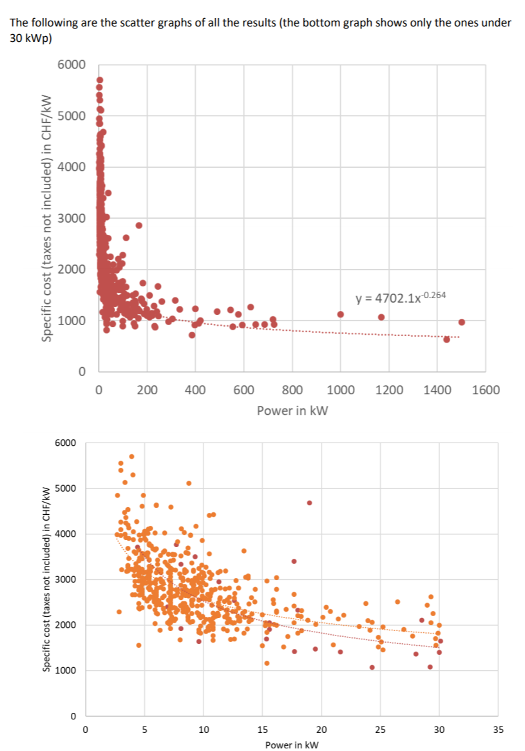
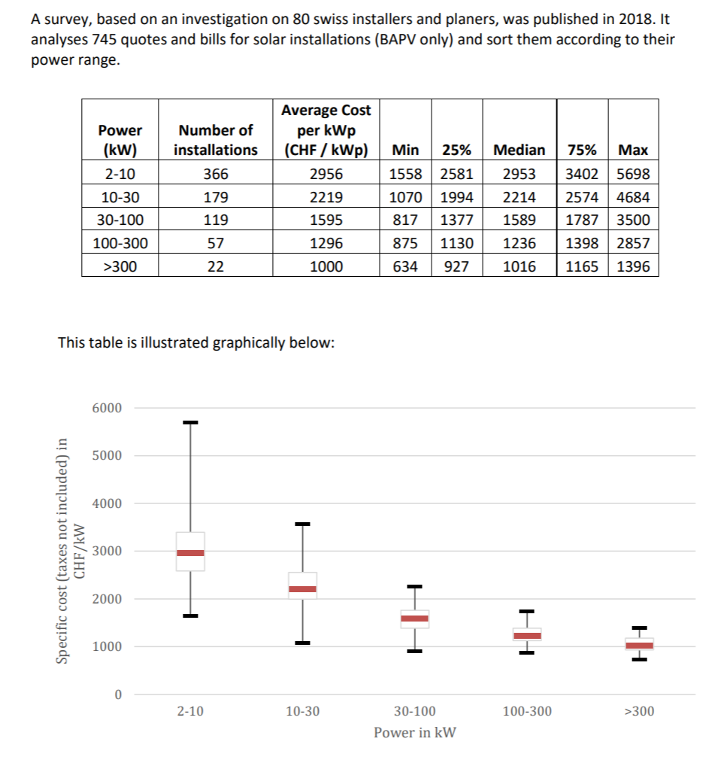
 | CH_P_20
https://iea-pvps.org/wp-content/uploads/2020/01/NSR_Switzerland_2018.pdf | price_2019 | pv_size | price | scale_effect_10 | ref | Alpha | Beta
 | #DIV/0! | 0 | #DIV/0! | 2.5 | 1 | 4702.1 | -0.2640
 | 8399.46 | 1 | 4702.10 | 2.4544829026 | 30 | 2.4544829026 | -0.2640
 | 5128.46 | 2 | 3915.79 | 2.0440338913
Scale effect (reference 30 kWp system):
Price = Alpha_30 * Price_10 ^ Beta
 | 3898.25 | 3 | 3518.29 | 1.8365383433
 | 3237.86 | 4 | 3260.98 | 1.7022218996
 | 2821.36 | 5 | 3074.42 | 1.6048407009
 | 2532.94 | 6 | 2929.95 | 1.5294246346
 | 2320.59 | 7 | 2813.11 | 1.4684329759
 | 2157.29 | 8 | 2715.66 | 1.4175691546
 | 2027.59 | 9 | 2632.52 | 1.3741684992
 | 1921.93 | 10 | 2560.31 | 1.3364724518
 | 1421.01 | 20 | 2132.16 | 1.1129818763
 | 1242.80 | 30 | 1915.72 | 1
 | 1151.66 | 40 | 1775.61 | 0.92686434004
 | 1096.72 | 50 | 1674.03 | 0.87384001903
 | 989.95 | 100 | 1394.09 | 0.72771279547
 | 945.92 | 200 | 1160.97 | 0.60602158423
 | 937.37 | 300 | 1043.11 | 0.54450265284
 | 937.57 | 500 | 911.51 | 0.47580820852

 |  |  |  |  |  |  |  | av | 0.57 | 1.99
 |  | Power | Av | min | p25 | p50 | p75 | max | min/p50 | max/p50
 |  | 2 | 2956 | 1558 | 2581 | 2953 | 3402 | 5698 | 0.53 | 1.9295631561
 |  | 10 | 2219 | 1070 | 1994 | 2214 | 2574 | 4684 | 0.48 | 2.1156278229
 |  | 30 | 1595 | 817 | 1377 | 1589 | 1787 | 3500 | 0.51 | 2.2026431718
 |  | 100 | 1296 | 875 | 1130 | 1236 | 1398 | 2857 | 0.71 | 2.3114886731
 |  | >300 | 1000 | 634 | 927 | 1016 | 1165 | 1396 | 0.62 | 1.374015748

Stochastic price
Price_i = triangle(0.5*Price, 2*Price, Price)
triangle(min, max, most likely)

Comparison n_inst in data and in model
 |  | 2019 data |  | CHF/kWp
 |  | Power | n_inst | av | min | p25 | p50 | p75 | max |  | n_inst_model
 | 2 | 2-10 | 1043 | 2985 | 1359 | 2538 | 2914 | 3528 | 7545 | 1.32 | 928
 | 10 | 10-30 | 711 | 2184 | 1129 | 1920 | 2201 | 2493 | 4910 | 1.00 | 1828
 | 30 | 30-100 | 187 | 1512 | 855 | 1254 | 1466 | 1737 | 3394 | 0.67 | 1862
 | 100 | 100-300 | 117 | 1254 | 737 | 1064 | 1217 | 1496 | 2022 | 0.55 | 216
 | 300 | 300-1000 | 63 | 1045 | 730 | 865 | 990 | 1206 | 1868 | 0.45 | 42
 | 1000 | >1000 | 5 | 772 | 633 | 670 | 777 | 893 | 1001 | 0.35 | 4

